主页
秒杀 | 细节 | 详细描述 | 方案 | 是否实现 | 原理图 | 备注
秒杀特点 | 大并发 | 大量用户会在同一时间抢购，流量激增
 | 少数成交 | 因为库存数量远远小于请求数量，只有少数用户能够最终成交； | 高性能问题
 | 业务流程简单 | 一般就是 -- 下订单 + 减库存
 | 常见问题 | 超卖、恶意请求、脆弱的数据库、链接暴露 | 超卖一致性问题
业务流程 | 业务流程 | 1、查询商品详情 2、点击购买，校验库存 3、扣库存，创建订单 4、去支付
设计 | 1.隔离 | 时间分开，12306不同时间段去买票； 空间隔离，秒杀系统与其他系统分开，不能让热点公用资源，导致非热点交易做不了； | 秒杀系统与其他系统分开： 1. 就是视频中的，库存商品不用做微服务拆分； 2. 同时只需要生成订单，也不用减库存，累加用户数，在Redis中计算用户数超过*个数>库存,即秒杀完了； 3. 开始的时候，单独申请商品（一定数量的）参与秒杀，通过商户/数据库导入的方式到秒杀数据库中； 这样的好处： 根本不需要微服务，也就是不需要处理分布式事务； 同时秒杀系统的表设计都简单，逻辑实现简单； 对秒杀进行系统隔离，秒杀出问题，不会影响正常系统运行；
 | 2.限流 | 因为只有少数可以能够最终成交，所以通过预处理限流，直接预先限制进入后端程序的流量； 库存总数是很少的1000，但是参与人数很大100万，所以没有必须处理所有请求，所以我们只需要可以只允许8000个用户进入业务系统，其他请求就直接返回就行了； | 利用分布式限流方案，有很多中方案，Nginx限流，业务系统有计数器法，漏斗法，令牌法，网上有很多介绍；一般基于redis进行令牌限流，有很多组件，一般采用google提供的。
 | 3.异步削峰 | 流量瞬间陡增，高峰往往是压垮系统的重要原因。所以一般需要进行削峰处理： 后端：使用消息中间件+缓存来削峰（倾向于空间资源）； 前端：使用有一定难度的验证码（倾向于时间资源）；
 | 4.异步处理 | 业务流程，提交-在处理中-结果的形式
 | 5.提高吞吐量 | 使用消息中间件 | 消息中间件：请求异步化（缓存请求），迅速返回提高用户体验，增加吞吐量；
 | 6.进程缓存 | 秒杀除了流量陡增之外，数据库对磁盘读写也是个大的瓶颈。如果把部分数据/业务处理转到内存，效率会有极大提升； | 缓存组件：预处理库存，防止直接处理数据库； |  |  | ehcahe
 | 7.高可用、可伸缩 | 如果想支持更多用户并发，最好做成弹性可伸缩的，即在大流量（双11）来了，拉起更多的机器来服务即可。
安全 | 前端 | 防止用户重复提交
 |  | 用户限流，即防止不成功频繁提交，采取IP限流(一段时间同一个IP只允许提交一次)；
 |  | 提前知道URL：也就是可以通过查看前端源码，看到url，开发提前请求(对于没有验证码的时候），不要以为时间校验可以阻止，就是在时间校验后，机器的提交速度ms级别也是比手工快很多； | 1.一种方案：隐藏URL； 2.URL动态化：即使秒杀系统的开发者也无法在秒杀开始前访问下单页面的URL。办法是在下单页面URL加入由服务器端生成的随机数作为参数，在秒杀开始的时候才能得到。
 |  | 开始前狂刷非秒杀系统页面问题：秒杀前按钮置灰且需要加倒计时，且需要使用服务端时间； | 开始前灰置：开始时间定时请求后端服务器时间，然后进行倒计时；每隔几分钟同步时间，倒计时； 倒计时很重要，这解决了客户会狂刷“秒杀按钮”所在页面；
 | 后端 | 防止用户重复成交：数据库加唯一索引；
 |  | 超卖，秒杀不能扣减为负数，即最终扣减>库存量；update更新加判断；
 |  | 限制userId访问频率，防止恶意攻击；
其他 | 技术问题 | 1.缓存雪崩、缓存击穿、缓存穿透 |  |  |  | 恶意下单不付款，一般需要大数据风控系统，这些经常下单不付款的进黑名单；所以可以使用黑名单来过滤； 保证一个客户，只能买1、2件，这样也可以防止恶意下单；
 | 业务问题 | 1.是下单+扣库存;还是付款+扣库存（有超卖问题）；
架构 | 整体架构图 | 这里中间件的作用： redis：削峰和缓存 mq：异步化（这里他已经没有削峰作用了，已经被redis削过了） |  |  | 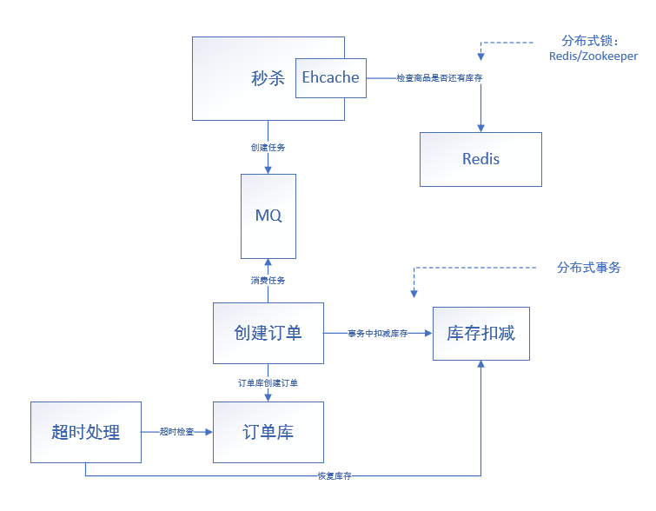
 | 页面层 | 按钮灰置（开始前灰置+点击后灰置）+ 验证码 + 秒杀页面静态化 | 这里秒杀按钮只是进入秒杀页面用，并非是秒杀提交； 而秒杀页面使用简单静态页面，之后确认提交； 既然静态化，那就尽可能不做修改，比如商品限制1个，联系方式使用默认或稍后修改；
 | 网络层 | 秒杀前后陡增的带宽，需要临时加倍带宽
 | 应用层 | 动静分离CDN缓存 + Nginx缓存 + 资源静态化
 | 网关层 | 过滤掉恶意请求，针对同一个访问uid，限制访问频率 | 限流&降级&熔断&隔离
 | 服务层 | MQ削峰填谷 + memchached/redis + nginx后挂多个tomcat + docker+springcloud/dubbo | 使用lua脚本来进行redis的数据库事务进行扣库存处理； 后管在开始前，进行【上线发布】，同步到redis;
 | 数据层 | 读写分离 + 数据库集群
技术选型

思考 |  | 秒杀前后的页面刷新陡增，怎么解决？ | 1. 一种方案：通过简单设计：通过一个“进入秒杀”的按钮，通过打开新页面的形式直接请求秒杀页面，而这个页面返回“秒杀未开始”； 这样的话，用户不会频繁刷新“进入秒杀”这个按钮所在页面，而是会频繁点击这个按钮；当结束之后，这个按钮灰显且显示“秒杀结束”，秒杀系统可下线； （这个和隐藏URL不冲突，因为隐藏UTL主要是隐藏“提交”按钮的URL） 2. 还有就是：所在页面也按照秒杀系统来，但这样就比较麻烦，并且也不通用； 3.还是倒计时秒杀按钮置灰的方案最好，第一种方案，多一个页面，并且还是会大量请求秒杀系统；

参考文档 | 一个秒杀系统的设计思考 | https://segmentfault.com/a/1190000020970562
 | 如何设计一个秒杀系统 | https://developer.aliyun.com/article/65129
 | 大型网站技术架构之秒杀系统架构设计 | https://developer.aliyun.com/article/38090

 | 1 | 秒杀业务 查询商品库存+下订单+减库存 - 支付 - 超时回库 | 后面两个不实现，当然还有秒杀结果查询 | √
 | 2 | mq究竟在redis前还是后 | Redis适合做查询用，所以Redis只做查询，真实操作还是数据库，而MQ做缓冲，进行对数据库的保护 | √
 | 3 | 架构图参考 | https://yq.aliyun.com/articles/618443 | √
 | 4 | Redis数据是否提前进去 | 可以做提前预热，但其实不用，热门商品及其库存肯定已经在Redis了 | √
 | 5 | 秒杀成功存储到redis？为何 | 这个相当于双写了，Redis后写，但Redis只是做缓存，如果可以接收Redis不成功，那倒也没什么问题； 订单查询就直接走Redis了，而不走库； 但是这样可能有个问题： 放入MQ，这里如果修改Redis成功，放入MQ失败了呢？ 这里就使用最终确定，即最终支付是直接查询数据库，如果没有订单，那还是说明失败了，所以这里不好先把结果预存，预存的话，那可能明明秒杀提示成功，但是最终支付的时候又告知没有成功； --- 所以比较好的方案： 如果秒杀失败，可以放到redis，或者直接返回；而秒杀成功的，需要查询数据库或者等待结果中... | √
 | 6 | 数据库表设计及导入
 | 7 | springcloud调试
 | 8 | 分布式锁
 | 9 | 分布式事务

